Table 1
О внесении изменений в приказ Департамента образования и науки города Москвы от 26 июля 2024 г. № 01-12-753/24
В целях обеспечения реализации проектов предпрофессионального образования в государственных образовательных организациях, подведомственных Департаменту образования и науки города Москвы,
приказываю:
1. Внести изменения в приказ Департамента образования и науки города Москвы от 26 июля 2024 г. № 01-12-753/24 «О реализации в государственных образовательных организациях, подведомственных Департаменту образования и науки города Москвы, проектов предпрофессионального образования»: 1.1. Пункты 1 – 5 приказа изложить в следующей редакции: «1. Утвердить перечень государственных образовательных организаций, подведомственных Департаменту образования и науки города Москвы, реализующих проект предпрофессионального образования «Медицинский класс в московской школе» в 2024/2025 учебном году, согласно приложению 1 к настоящему приказу. 2. Утвердить перечень государственных образовательных организаций, подведомственных Департаменту образования и науки города Москвы, реализующих проект предпрофессионального образования «Инженерный класс в московской школе» в 2024/2025 учебном году, согласно приложению 2 к настоящему приказу. 3. Утвердить перечень государственных образовательных организаций, подведомственных Департаменту образования и науки города Москвы, реализующих проект предпрофессионального образования «ИТ-класс в московской школе» в 2024/2025 учебном году, согласно приложению 3 к настоящему приказу. 4. Утвердить перечень государственных образовательных организаций, подведомственных Департаменту образования и науки города
 | 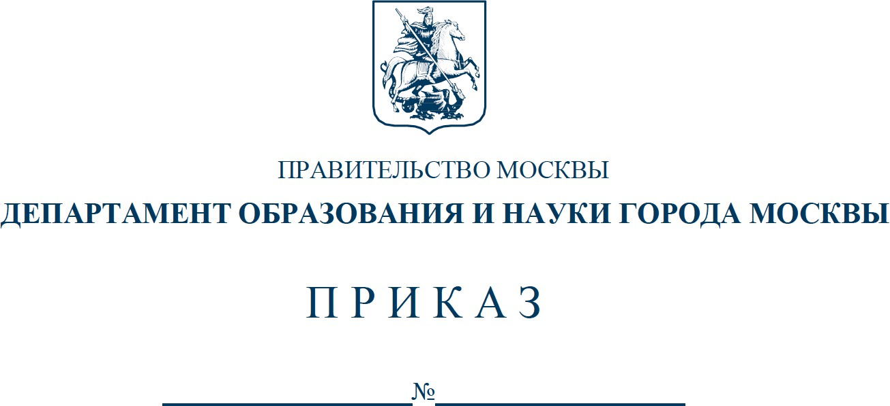
2 Москвы, реализующих проект предпрофессионального образования «Медиакласс в московской школе» в 2024/2025 учебном году, согласно приложению 4 к настоящему приказу. 5. Утвердить перечень государственных образовательных организаций, подведомственных Департаменту образования и науки города Москвы, реализующих проект предпрофессионального образования «Предпринимательский класс в московской школе» в 2024/2025 учебном году, согласно приложению 5 к настоящему приказу.». 1.2. Дополнить приказ пунктом 5(1) в следующей редакции: «5(1). Утвердить перечень государственных образовательных организаций, подведомственных Департаменту образования и науки города Москвы, реализующих проект предпрофессионального образования «Психолого-педагогический класс в московской школе» в 2024/2025 учебном году, согласно приложению 6 к настоящему приказу.». 1.3. Изложить приложения 1, 2, 3, 4 и 5 к приказу в редакции согласно приложениям 1, 2, 3, 4 и 5 к настоящему приказу. 1.4. Дополнить приказ приложением 6 в редакции согласно приложению 6 к настоящему приказу. 2. Контроль за выполнением настоящего приказа возложить на первого заместителя руководителя Департамента образования и науки города Москвы Лукашук О.Н.
Руководитель Департамента образования и науки города Москвы И.А. Каклюгина
Разослать: первому заместителю руководителя, заместителям руководителя, Управлению контроля качества и развития содержания образования, Управлению инспектирования образовательных организаций, Правовому управлению, ГАОУ ВО МГПУ, ГАОУ ДПО МЦКО, ГАОУ ДПО ЦПМ, ГАОУ ДПО «Корпоративный университет», ГКУ ЦФО ДОНМ, ГКУ СФК ДОНМ, руководителям государственных образовательных организаций, подведомственных ДОНМ.
Исп.: К.П. Шлямова, Тел.: 8(495)957-75-00, доб. 39-279
Приложение 6 к приказу Департамента образования и науки города Москвы от №
Приложение 6 к приказу Департамента образования и науки города Москвы от 26 июля 2024 г. № 01-12-753/24
Перечень государственных образовательных организаций, подведомственных Департаменту образования и науки города Москвы, реализующих проект предпрофессионального образования «Психолого-педагогический класс в московской школе» в 2024/2025 учебном году
1. Только в 10-х классах
№ п/п | Образовательная организация
1 | Государственное бюджетное общеобразовательное учреждение города Москвы «Школа № 2107»
2 | Государственное бюджетное общеобразовательное учреждение города Москвы «Школа Перспектива»
2. Только в 11-х классах
№ п/п | Образовательная организация
1 | Государственное бюджетное общеобразовательное учреждение города Москвы «Школа № 1206»
2 | Государственное бюджетное общеобразовательное учреждение города Москвы «Школа № 1368»
3. В 10-х и 11-х классах
№ п/п | Образовательная организация
1 | Государственное бюджетное общеобразовательное учреждение города Москвы «Школа № 1238»
2 | Государственное бюджетное общеобразовательное учреждение города Москвы «Школа № 1793 имени Героя Советского Союза А.К. Новикова»
3 | Государственное бюджетное общеобразовательное учреждение города Москвы «Школа № 2120»

